Координаты и перфорации
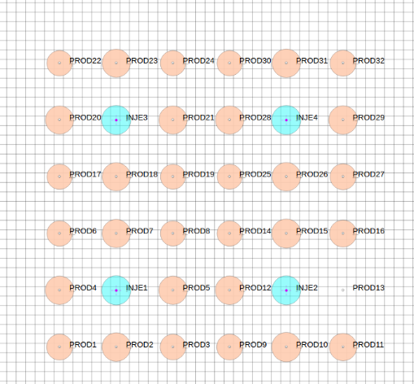
 |  |  |  |  |  | X | Y | TVD1 | TVD2
INJE1 | 17 | 17 | 1 | 30 | INJE1 | 825 | 825 | 703 | 733
PROD1 | 11 | 11 | 1 | 20 | PROD1 | 525 | 525 | 703 | 723
PROD2 | 17 | 11 | 1 | 25 | PROD2 | 825 | 525 | 703 | 728
PROD3 | 23 | 11 | 1 | 22 | PROD3 | 1125 | 525 | 703 | 725
PROD4 | 11 | 17 | 1 | 23 | PROD4 | 525 | 825 | 703 | 726
PROD5 | 23 | 17 | 1 | 25 | PROD5 | 1125 | 825 | 703 | 728
PROD6 | 11 | 23 | 1 | 20 | PROD6 | 525 | 1125 | 703 | 723
PROD7 | 17 | 23 | 1 | 27 | PROD7 | 825 | 1125 | 703 | 730
PROD8 | 23 | 23 | 1 | 21 | PROD8 | 1125 | 1125 | 703 | 724
INJE2 | 35 | 17 | 1 | 30 | INJE2 | 1725 | 825 | 703 | 733
PROD9 | 29 | 11 | 1 | 28 | PROD9 | 1425 | 525 | 703 | 731
PROD10 | 35 | 11 | 1 | 22 | PROD10 | 1725 | 525 | 703 | 725
PROD11 | 41 | 11 | 1 | 25 | PROD11 | 2025 | 525 | 703 | 728
PROD12 | 29 | 17 | 1 | 30 | PROD12 | 1425 | 825 | 703 | 733
PROD13 | 41 | 17 | 1 | 24 | PROD13 | 2025 | 825 | 703 | 727
PROD14 | 29 | 23 | 1 | 30 | PROD14 | 1425 | 1125 | 703 | 733
PROD15 | 35 | 23 | 1 | 10 | PROD15 | 1725 | 1125 | 703 | 713
PROD16 | 41 | 23 | 1 | 27 | PROD16 | 2025 | 1125 | 703 | 730
INJE3 | 17 | 35 | 1 | 30 | INJE3 | 825 | 1725 | 703 | 733
PROD17 | 11 | 29 | 1 | 27 | PROD17 | 525 | 1425 | 703 | 730
PROD18 | 17 | 29 | 1 | 30 | PROD18 | 825 | 1425 | 703 | 733
PROD19 | 23 | 29 | 1 | 30 | PROD19 | 1125 | 1425 | 703 | 733
PROD20 | 11 | 35 | 1 | 24 | PROD20 | 525 | 1725 | 703 | 727
PROD21 | 23 | 35 | 1 | 30 | PROD21 | 1125 | 1725 | 703 | 733
PROD22 | 11 | 41 | 1 | 30 | PROD22 | 525 | 2025 | 703 | 733
PROD23 | 17 | 41 | 1 | 29 | PROD23 | 825 | 2025 | 703 | 732
PROD24 | 23 | 41 | 1 | 24 | PROD24 | 1125 | 2025 | 703 | 727
INJE4 | 35 | 35 | 1 | 30 | INJE4 | 1725 | 1725 | 703 | 733
PROD25 | 29 | 29 | 1 | 27 | PROD25 | 1425 | 1425 | 703 | 730
PROD26 | 35 | 29 | 1 | 30 | PROD26 | 1725 | 1425 | 703 | 733
PROD27 | 41 | 29 | 1 | 26 | PROD27 | 2025 | 1425 | 703 | 729
PROD28 | 29 | 35 | 1 | 30 | PROD28 | 1425 | 1725 | 703 | 733
PROD29 | 41 | 35 | 1 | 22 | PROD29 | 2025 | 1725 | 703 | 725
PROD30 | 29 | 41 | 1 | 27 | PROD30 | 1425 | 2025 | 703 | 730
PROD31 | 35 | 41 | 1 | 21 | PROD31 | 1725 | 2025 | 703 | 724
PROD32 | 41 | 41 | 1 | 23 | PROD32 | 2025 | 2025 | 703 | 726

